UML-Vergleich
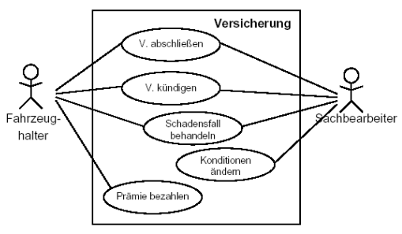
Vergleich der UML-Diagramme

Diagrammtyp: | Anwendungsfalldiagramm | Aktivitätsdiagramm | Klassendiagramm | Sequenzdiagramm | Zustandsdiagramm
Einordnung: | Verhaltendiagramm | Verhaltensdiagramm | Strukturdiagramm | Verhaltensdiagramm | Verhaltensdiagramm
 | Betrachtungsweise: Requirements (Anforderungen an das System) | Betrachtungsweise: Dynamische Sicht (Interaktionen, Abläufe im System) | Betrachtungsweise: Statische Sicht (logischer Aufbau des Systems) | Betrachtungsweise: Dynamische Sicht (Interaktionen, Abläufe im System) | Betrachtungsweise: Dynamische Sicht (Interaktionen, Abläufe im System)
 | Anwendungsfalldiagramm --> Akteure, Szenarien | Aktivitätsdiagramm --> Ablaufmöglichkeiten | Klassendiagramm --> Klassen, Beziehungen | Sequenzdiagramm --> Objekte, Interaktionen | Zustandsdiagramm --> Internes Verhalten von Objekten

Eigenschaften: | ▪ Anwendungsfalldiagramm (Use-Case Diagram) beschreiben das Zusammenwirken von Personen (Akteuren) mit einem System --> stellt Akteure, Anwendungsfälle und deren Beziehungen dar | ▪ Aktivitätsdiagramme beschreiben die Objekte eines Programms mittels der Aktivitäten, die sie während des Progammablaufes vollführen | ▪ Klassendiagramme dienen der grafischen Darstellung der existierenden Klassen und deren Beziehungen untereinander | ▪ Das Sequeszdiagramm visulaisiert Nachrichten, welche eine begrenzte Menge von beteiligten Akteuern oder Objekten in einer zeitlich begrenzten Situation austauscht, beschreibt die zeitliche Abfolge von Interaktionen zwischen einer Menge von Objekten innerhalb eines zeitlich begrenzten Kontextes | ▪ Zustandsdiagramme visualisieren die unterschiedlichen Zustände, die Objekte in ihrem Leben annehmen können.
 | ▪ Als Akteur werden außerhalb des betrachteten Systems liegende Personen bzw. andere technische Systeme bezeichnet, welche mit dem System zum Erreichen eines konkreten Ziels interagieren | ▪ Alle Szenarien eines Anwendungsfalls werden in einem Aktivitätsdiagramm beschrieben | ▪ beschrieben die statische Struktur von Objekten in einem System und ihre Beziehungen untereinander --> zentraler Bestandteil der UML und auch zahlreicher objektorientierter Methoden | ▪ Im Vordergrund steht der zeitliche Verlauf der Nachrichten! | ▪ werden auch als Zustandsübergangsdiagramme (engl. State Transition Diagram) bezeichnet, da sie auch die Funktionen beschreiben, die zu Änderungen des Zustandes eines Objektes führen
 | ▪ Durch einen Anwendungsfall wird eine abgeschlossene Teilfunktionalität des Anwendungssystems beschrieben, welche für alle beteiligten Akteure ein erkennbares Ereignis liefert | ▪ Anwendungsfälle können durch eine Zielaussage des Akteurs gefunden werden oder über eine Geschäftsprozessanalyse, bei der der Arbeitsablauf des Akteurs untersucht wird | ▪ Die UML beschränkt sich auf die Beschreibung der Notation und Semantik | ▪ Sequenzdiagramm sind verschachtelbar | ▪ beschreibt eine hypothetische Maschine, die sich zu jedem Zeitpunkt in einer Menge endlicher Zustände befindet
 | ▪ es werden typische Handlungen beschrieben, die ein Benutzer mit dem System ausführt, zB. "Versicherung abschließen" | ▪ Eine Aktivität ist ein einzelner Schritt innerhalb eines Programmablaufes, der eine oder mehrere von ihm ausgehende Transitionen enthält | zwei wesentliche Elemente: | ▪ eine Mange von verschiedenen Abläufen (Aktivitäten) wird in verschiedene Sequenzen zerlegt | Sie besteht aus:
 | ▪ Die Anwendungsfälle können durch Aktivitätsdiagramme, Oberflächenprototypen, Sequenzdiagramme und weitere Dokumente (wie Word oder Excel) näher beschrieben werden | ▪ Jede Aktivität kann in mehrere Teilaktivitäten gegliedert werden, die in Subaktivitätsdiagrammen dargestellt werden | ▪ Objekt: ein Konzept, eine Abstraktion oder ein Gegenstand mit klarer Abgrenzung und präziser Bedeutung zB. der "rote Apfel" | ▪ Mit einem Sequenzdiagramm können die Szenarien von Anwendungsfällen beschrieben werden | ▪ einem Anfangszustand
 | ▪ Anwendungsfälle werden durch Szenarien beschreiben (Normalfälle + Problemfälle) | ▪ Gehen mehrere Transitionen von der Aktivität aus, so müssen diese mittels Bedingungen voneinander zu unterscheiden werden | ▪ Klasse: eine Gruppe von Objekten mit ähnlichen Eigenschaften, zB. "Äpfel" | ▪ Sequenzdiagramme stellen die einzelnen Objekte und ihre Interaktion (auf zeitlichen Ablauf bezogen) dar | ▪ einer endlichen Menge von Zuständen
 | ▪ Anwendunsgfälle dienen als Grundlage für die Erstellung des Systems und müssen daher vollständig sein | ▪ Somit gilt ein Aktivitätsdiagramm als Sonderform eines Zustandsdiagramms, dessen Zustände der Modellelemente in der Mehrzahl als Aktivitäten definiert sind |  | ▪ Interaktionsdiagramme (wie Sequenzdiagramme) werden ausgehend von Fallbeispielen - den Szenrios - erstellt | ▪ einer endlichen Menge von Ereignissen
 | ▪ Darüber hinaus bilden sie die Grundlage für das Testen des Systems nach der Erstellung |  |  | ▪ Beim erstellen der Diagramme konzentriert man sich auf die wichtigsten Fälle (primäre Szenarios) | ▪ einer endlichen Anzahl von Transitionen, die den Übergang des Objektes von einem zum nächsten Zustand beschreiben
 | ▪ Die textuelle Beschreibung des Szenarios ist in jedem Fall erforderlich und in den meisten Fällen hinreichend |  |  | ▪ Anschließend werden die Sonderfälle mit enbezogen und eventuell weitere Diagramme erstellt (sekundäre Szenarios) | ▪ einem oder mehreren Endzuständen
 | ▪ Das Diagramm kann darüber hinaus dazu dienen, die Zusammenhänge zu verdeutlichen

Was wird dargestellt? | ▪ Darstellung der Zusammenhänge zwischen Anwendungsfällen und Akteuren | ▪ Darstellung der Vernetzung von elementaren Aktionen und deren Verbindungen mit Kontroll- und Datenflüssen | ▪ Das zentrale Element im Klassendiagramm sind Klassen | ▪ Das Sequenzdiagramm beschreibt die zeitliche Abfolge von Interaktionen zwischen einer Menge von Objekten innerhalb eines zeitlich begrenzten Kontextes | ▪ Modell des endlichen Zustandsautomaten ( finite state machine - FSM )
 | ▪ Darstellung der Interaktion mit dem System | ▪ Jedes Aktivitätsdiagramm sollte genau einen Start- und mindestens einen Endzustand haben | ▪ Klassen werden als Rechtecke dargestellt, die den namen der Klasse und/oder die Attribute und Operationen enthalten | ▪ Die Zeitlinie verläuft senkrecht von oben nach unten, die Objekte werden durch senkrechte Lebenslinien beschrieben und die gesendeten Nachrichten waagerecht entsprechend ihres zeitlichen Auftretens eingetragen | ▪ Darstellung eine begrenzten und nicht leeren Mange von Zuständen
 | ▪ Anwendungsfälle werden als Elipsen dargestellt | ▪ Die Knoten im Aktivitätsdiagramm sind die ablaufenden Aktivitäten, die Kanten sind die Transitionen | ▪ Klassennamen, Attribute und Operationen werden durch eine horizontale Linie getrennt | ▪ Objekt werden oben durch das entsprechende Objektsymbol bzw. als Rechteck und eine senkrechte gestrichelte Linie dargestellt | ▪ Darstellung der Start- und Endzustände
 | ▪ Anwendungsfälle können beliebig kompliziert und umfangreich sein | ▪ Transitionen können mit Bedingungen versehen werden. Transitionen ohne Bezeichnung stellen den „else“-Zweig oder den Standard-Zweig dar | ▪ Der Klassenname steht im Singular und beginnt mit einem Großbuchstaben | ▪ Objektkonstruktion kann durch ein Kreuz am Ende der Lebenslinie dargestellt werden | ▪ Darstellung einer begrenzten Menge, nicht leere Mange von Ereignissen
 | ▪ Verbindungen zwischen den Anwendungsfällen und den Akteuren werden durch Linien hergestellt | ▪ Transitionen können mit Aktionen verknüpft sein, die beim Übergang von einer Aktivität zur nachfolgenden ausgeführt werden | ▪ Attribute können näher beschrieben werden, zB durch ihren Typ, einen Initialwert und Zusicherungen aber mindestens mit ihrem namen aufgeführt | ▪ Objektzustände werden auf der Lebenslinie dargestellt | ▪ die Zustände, die ein Objekt im Laufe seiner Existenz annehmen kann
 | ▪ Damit wird angezeigt, welche Akteure an dem entsprechenden Anwendungsfall beteiligt sind | ▪ Im Aktivitätsdiagramm können durch Balken parallele Abläufe dargestellt werden | ▪ Operationen können ebenfalls durch Parameter, Initailwerte, Zusicherungen usw. beschrieben werden aber mindestens mit ihrem Namen aufgeführt | ▪ Objektkonstruktion kann durch Nachricht dargestellt werden | ▪ die Ereignisse (empfangene Botschaften), die zu einem Zustandswechsel führen und
 | ▪ Akteure werden nach ihrem Rollenverhalten in Bezug auf das System und nicht nach ihrer Identität unterschieden | ▪ Mit einem weiteren Balken können die parallelen Abläufe wieder synchronisiert werden | ▪ Die gefundenen Klassen werden durch Linien miteinander verbunden | ▪ Antworten auf Nachrichten sind optional | ▪ welche Aktionen (gesendete Botschaften) mit einem Zustandswechsel verbunden sind
 |  | ▪ In einer Swimlane (Schwimmbahn) werden die Aktivitäten eines Akteurs dargestellt | ▪ Diese Linien stellen die Elemente Assoziation, Aggregation, Komposition und Vererbung dar | ▪ Nachrichten werden durch waagerechte Pfeile zwischen den Objektlebenslinien beschrieben | ▪ Im Zustandsdiagramm werden die Zustände als abgerundete Rechtecke visualisiert, die mit Pfeilen verbunden sind
 |  | ▪ Swimlanes können mit Akteuren, Klassen und Packages verknüpft werden | ▪ Eine besondere Assoziation ist die Aggregation, die durch eine Raute an der Linie dargestellt wird | ▪ Auf diesen Pfeilen werden die Nachrichtennamen in der Form: nachricht(argumente) notiert | ▪ Auf den Pfeilen stehen die Transitionen
 |  | ▪ Eine Aktivität wird durch ein "Rechteck" mit konvex abgerundeten Seiten visualisiert, sie enthalten eine beschreibung der internen Aktion | ▪ Sie gibt an, dass eine Klasse in einer anderen Klasse "enthalten" ist (Ist-Teil-von-Beziehung) | ▪ Objekte, die gerade aktiv an Interaktionen beteiligt sind, werden durch einen Balken auf ihrer Lebenslinie gekennzeichnet | ▪ Startzustand ist ein gefüllter Kreis, die Endzustände sind leere Kreise mit einem kleineren gefüllten Kreis in der Mitte
 |  | ▪ Von der Aktion aus gehen die Transitionen, die den Abschluss der internen Aktion und den Übergang zur nächsten Aktivität darstellen | ▪ Die Komposition ist eine stärkere Form der Aggregation, die durch eine ausgefüllte Raute dargestellt wird
 |  |  | ▪ Komposition gibt an, dass eine Klasse aus einer anderen besteht
 |  |  | ▪ An einer Assoziation können noch Multiplizitäten, d.h. Zahöen oder Zahlenbereiche, angegeben werden
 |  |  | ▪ Diese bestimmen die Anzahl der objekte, die miteinander in Beziehung stehen
 |  |  | ▪ Jede Assoziation kann eine Richtung beseitzen: hierfür wird ein Pfeil am Ende der Assoziation angebracht
 |  |  | ▪ Zugriffe können dann nur in Pfeilrichtung erfolgen (Navigationsfähigkeit)
 |  |  | ▪ Die Vererbung stellt eine Verallgemeinerung von Eigenschaften dar - sie wird auch als Spezialisierung und Generalisierung oder "Ist-ein" Beziehung bezeichnet

Aspekt die nicht ersichtlich sind? | ▪ keine Beschreibung eines Verhaltens oder von Abläufen des Systems | ▪ keine Beschreibung der Anforderungen an das System | ▪ keine Beschreibung der Anforderungen an das System | ▪ keine Beschreibung der Anforderungen an das System | ▪ keine Beschreibung der Anforderungen an das System
 | ▪ keine Aussage über Systemdesign | ▪ keine Beschreibung des logischen Aufbaus des Systems | ▪ keine Beschreibung der Interaktionen und Abläufe im System | ▪ keine Beschreibung des logischen Aufbaus des Systems | ▪ keine Beschreibung des logischen Aufbaus des Systems

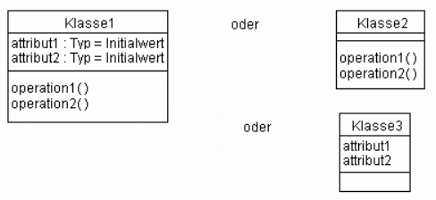
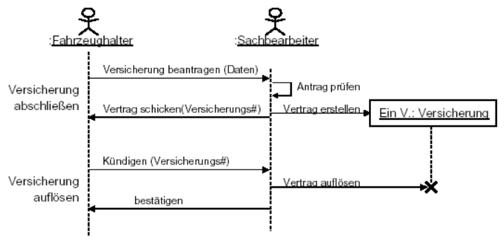
Beispiele: | Beispiel: Kfz-Versicherung | Beispiel: Kfz-Versicherung | Beispiel: typischer Aufbau von Klassen: | Beispiel: Kfz-Versicherung | Beispiel: Kfz-Versicherung
 | verschiedene Use-Cases für eine KFZ-Versicherung: | Szenrio: "Schadensfall": Ein Schadensfall tritt ein. Der Sachbearbeiter wird informiert und bearbeitet den Fall. Der Vorfall wird in den Versicherungsunterlagen vermerkt. Bei Verschulden durch den Versicherungsnehmenr wird die monatliche Prämie erhöht. |  | Szenarien "Versicherung abschließen" und "Versicherung auflösen" | Szenario "Schadensfall": Ein Schadensfall tritt ein. Der Sachbearbeiter wird informiert und bearbeitet den Fall. Der Vorfall wird in den Versicherungsunterlagen vermerkt. Bei Verschulden durch den Versicherungsnehmer wird die monatliche Prämie erhöht.
 | ▪ Versicherung abschließen
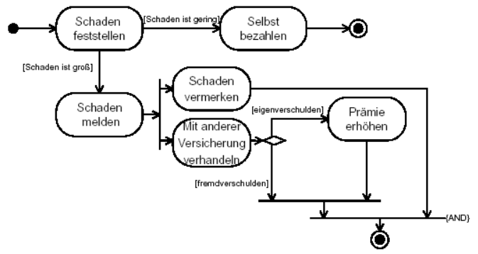
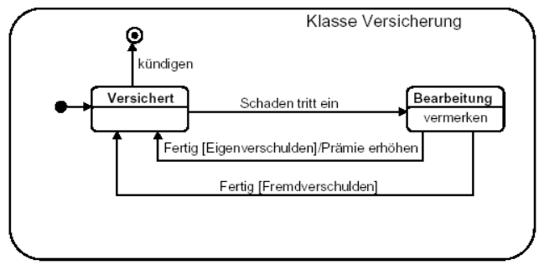
 | ▪ Versicherung kündigen
 | ▪ Versicherter bezahlt Prämie
 | ▪ Sachbearbeiter behandelt Schadensfall
 | ▪ Sachbearbeiter ändert Konditionen

